diseños cheques.etc.
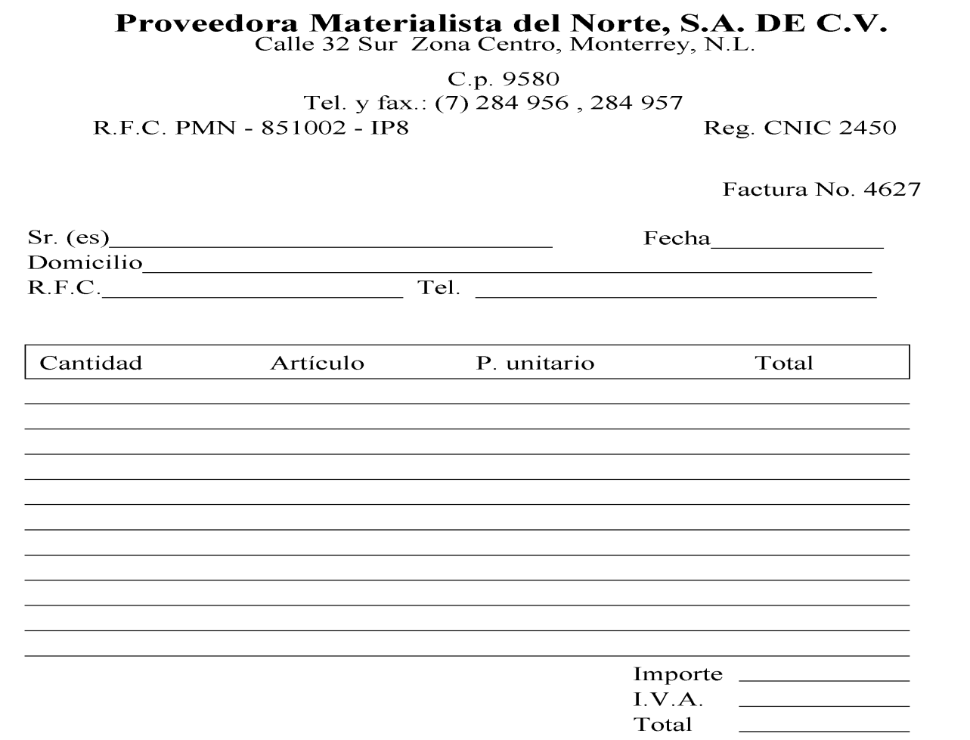
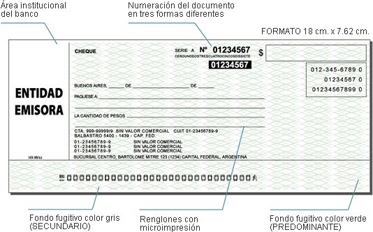
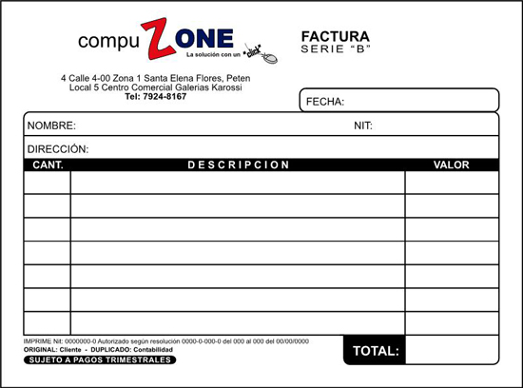

FACTURA
CENTRO DE LITERATURA CRISTIANA
LIBROS QUE CAMBIAN VIDAS.

David, Chiriquí. Calle 4ta. Cerca de los Correos Nacionales
Edificio Salomón. Teléfono 774-8860

Nombre: |  | Fecha:07/12/2010
Dirección:
Cantidad | Descripción |  | precio unit. | total
5 | Biblias Infantiles |  | B/. 6.00 | B/. 30.00
3 | Guías de Educación en la fe. |  | B/. 3.50 | B/. 10.50
1 | Biblia Versión Reina Valera |  | B/. 45.00 | B/. 45.00
2 | producciones de Oscar Medina. 2007 |  | B/. 12.00 | B/. 24.00
2 | Tomo # 3. Programación Cultural. 2009 |  | B/. 2.50 | B/. 5.00
original: cliente |  | Total: | B/. 69.00 | B/. 114.50
copia: contabilidad

